Jax-Ws
開発環境
 | OS | Windows10 Home ６４びｔ
 | IDE | Pleiades All in One Eclipse リリース 2020-03 |  |  |  | https://mergedoc.osdn.jp/
 | Jax-ws | JAX-WS RI 2.3.1 |  |  |  | https://javaee.github.io/metro-jax-ws/

Jax-Ws Webサービスの実装
1 | 動的Webプロジェクトの作成
 | ファイル→新規→動的Webプロジェクト
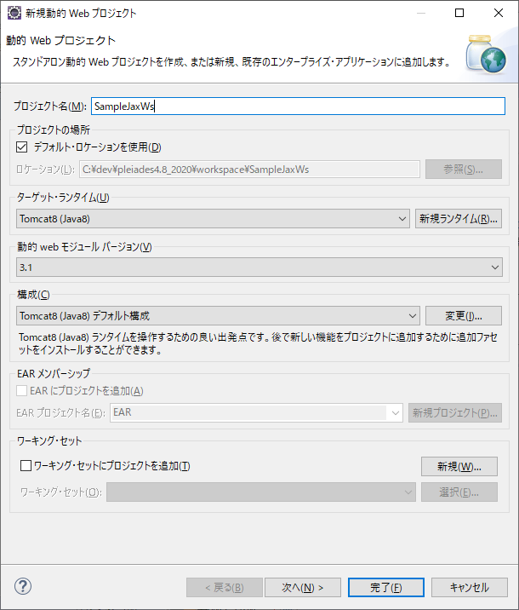

 | 作成されたWebプロジェクト
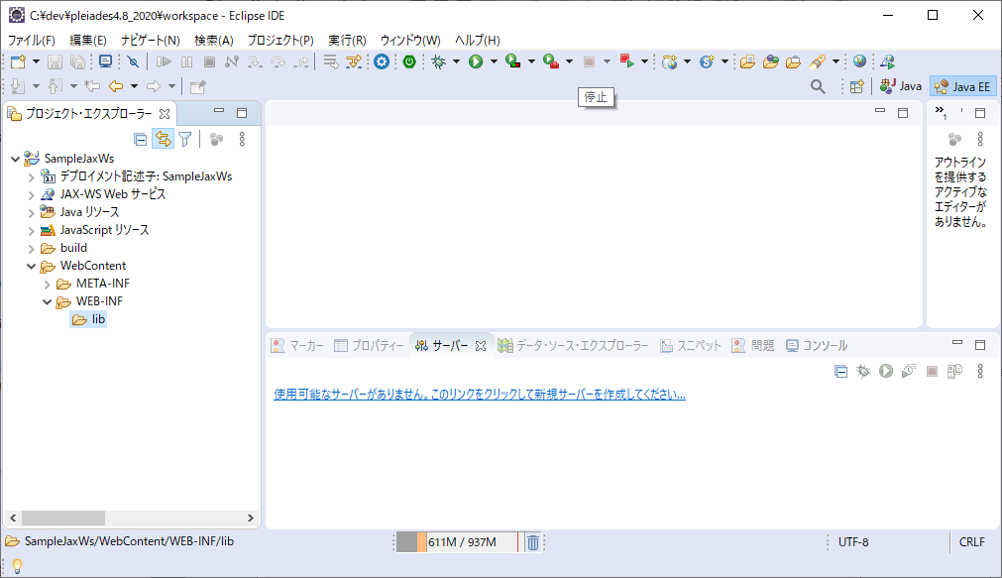

2 | web.xml、sun-jaxws.xmlの作成
 | jaxws-ri-2.3.1.zipを解凍したフォルダ無いに存在する、サンプルをコピー

 | jaxws-ri-2.3.1.zipを解凍
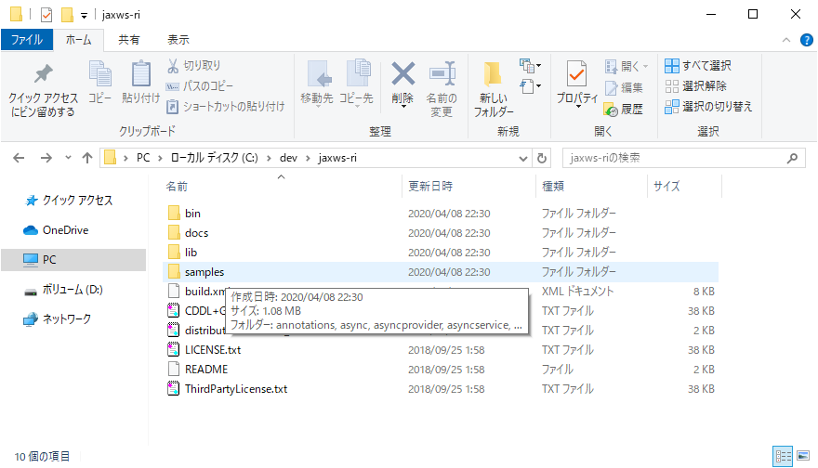

 | \jaxws-ri\samples\fromjava\etc内のweb.xml、sun-jaxws.xmlをコピー
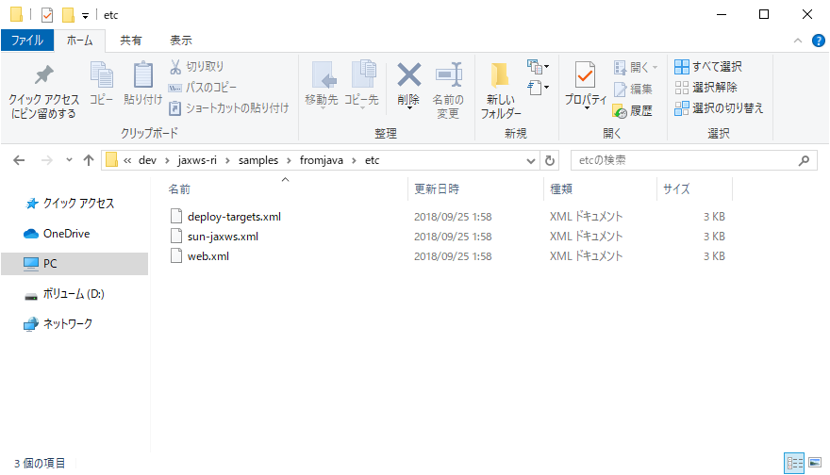

 | WebContent/WEB-INFに貼り付け
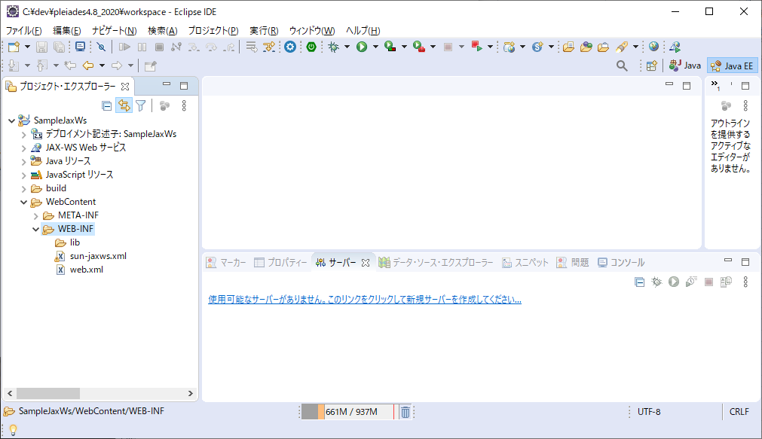

3 | jax-wsのjarコピー

 | \jaxws-ri\lib直下のファイルをコピー
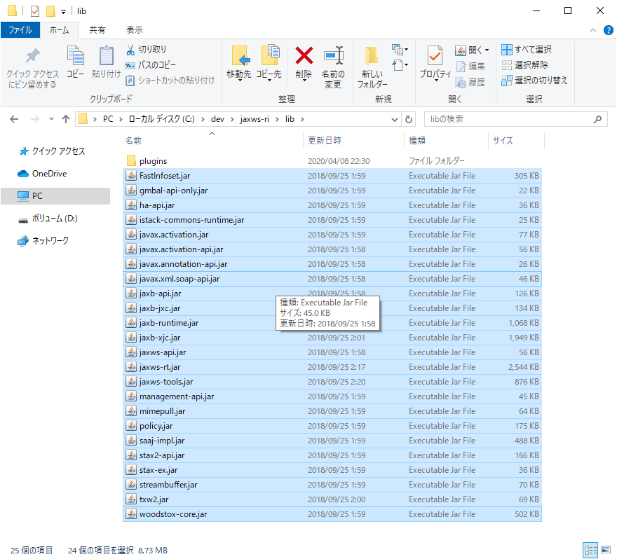

 | WebContent/WEB-INF/lib内に貼り付け
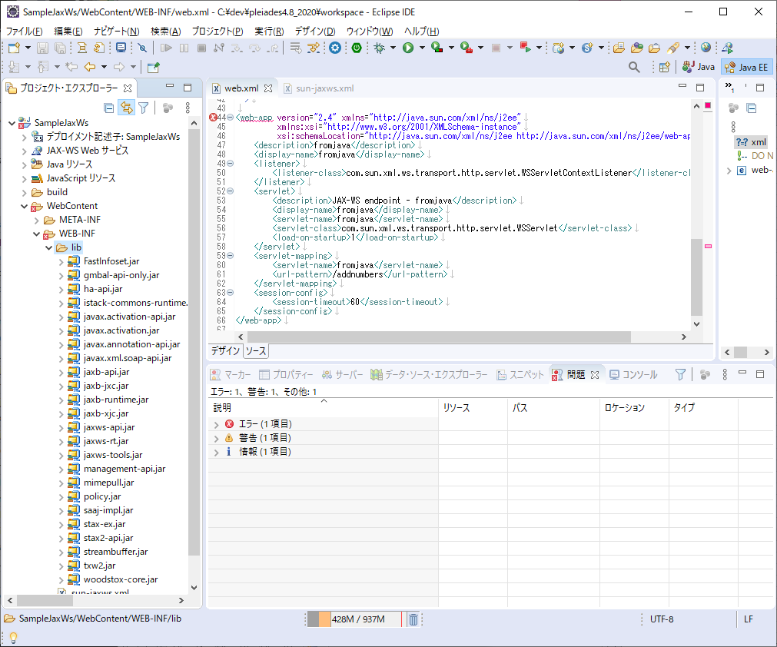

4 | javaのコピー

 | \jaxws-ri\samples\fromjava\src\fromjava内のファイルをコピー
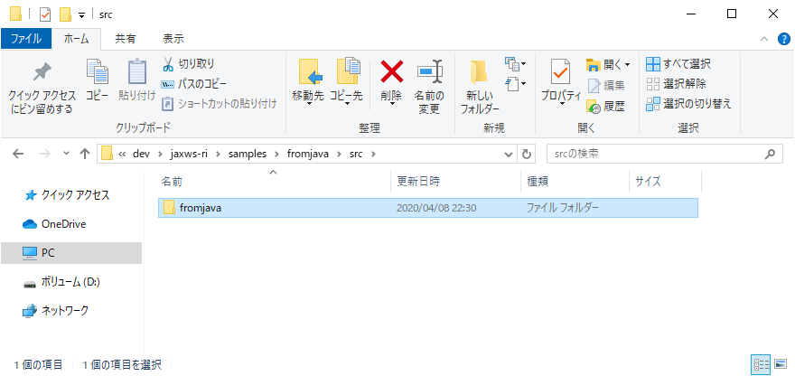

 | srcソースフォルダに貼り付け
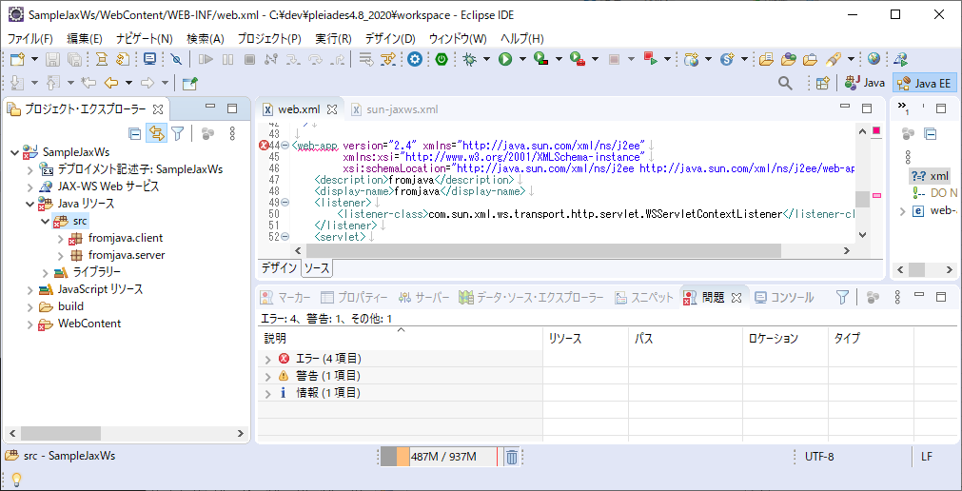

 | fromjava\clientフォルダは不要なので削除
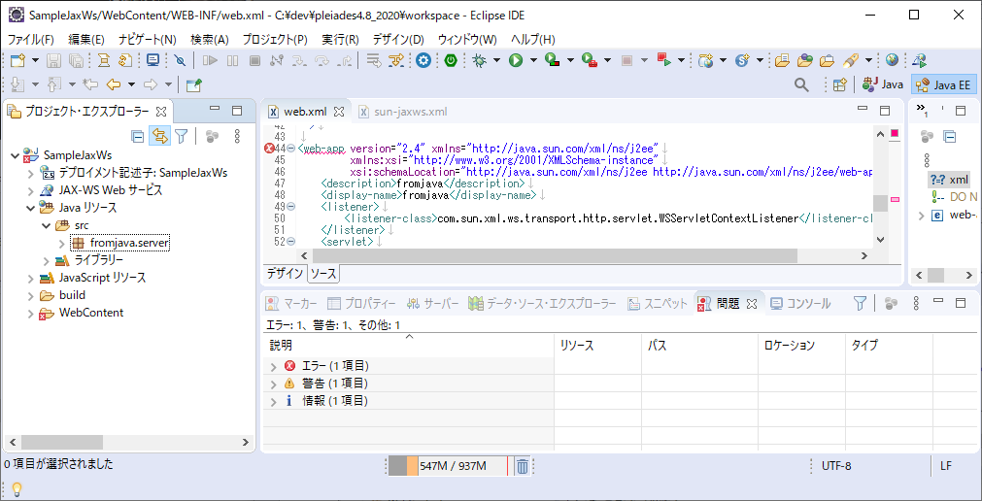

 | 以下でWebサービスプロジェクトの完成
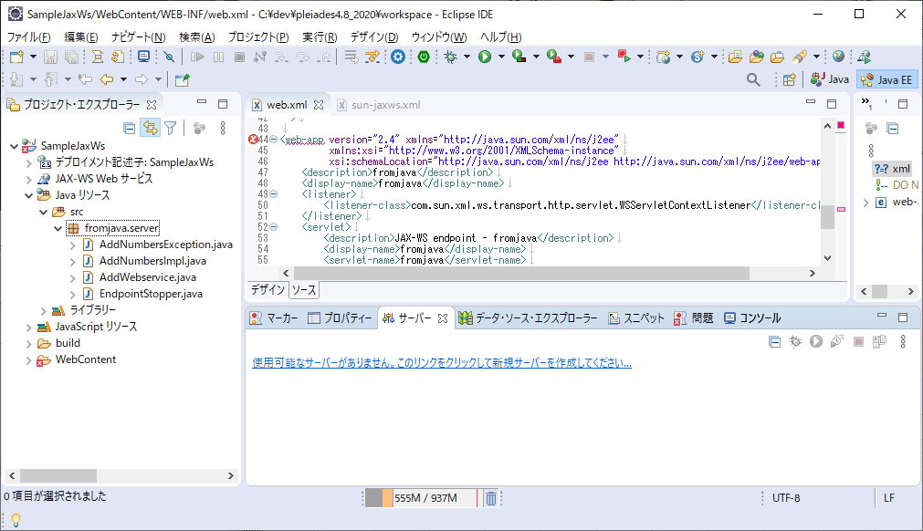

5 | tomcatにWebサービスをデプロイする。
 | サーバビュー右クリック＞新規＞サーバ
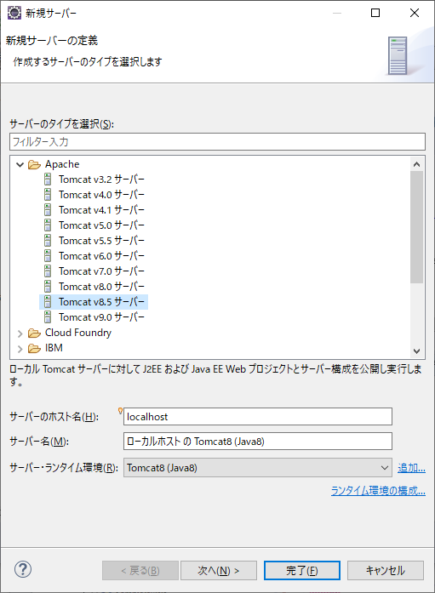

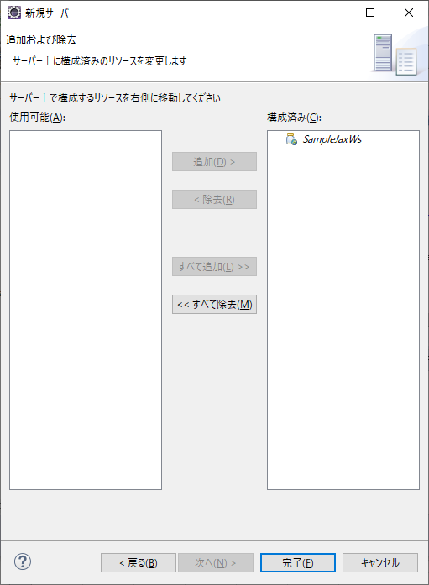

6 | サーバ実行
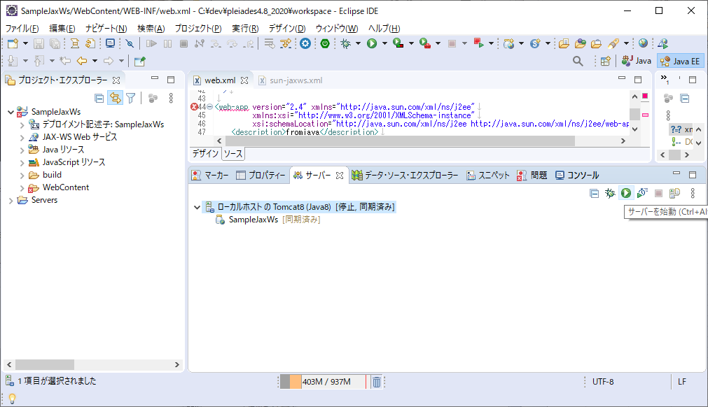

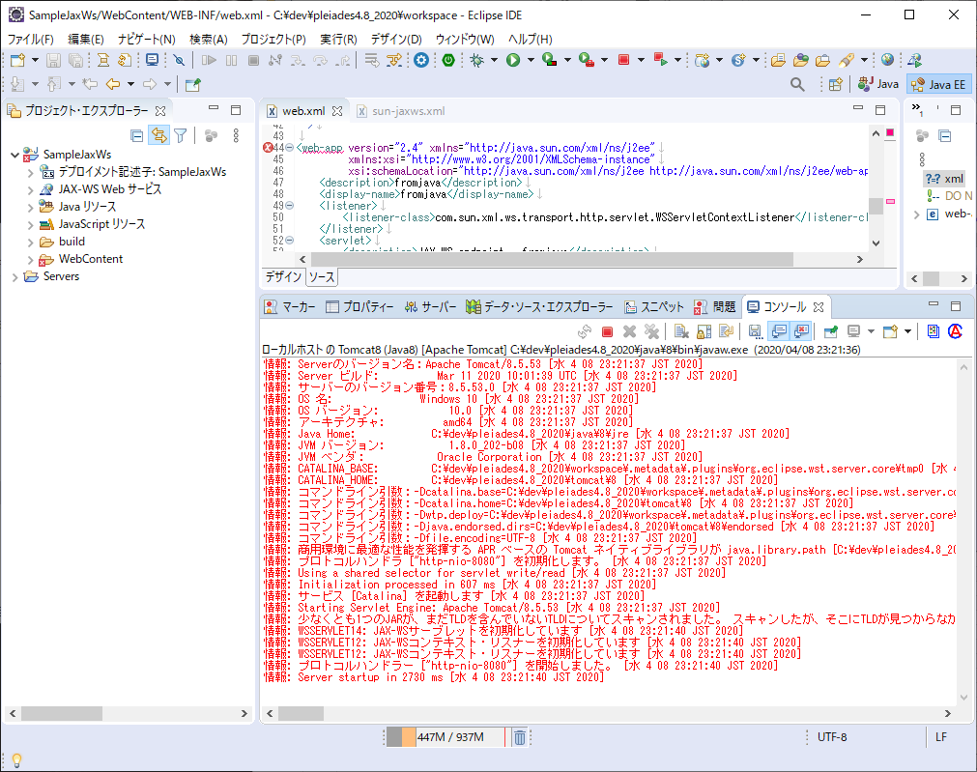

エラーになっていないことを確認

7 | サービスの確認
 | 以下のURLにアクセス
 | http://localhost:8080/SampleJaxWs/addnumbers

8 | クライアントプロジェクトの作成
 | 新規でJavaプロジェクト作成
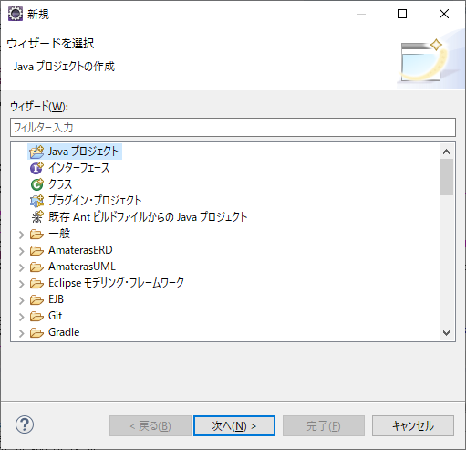

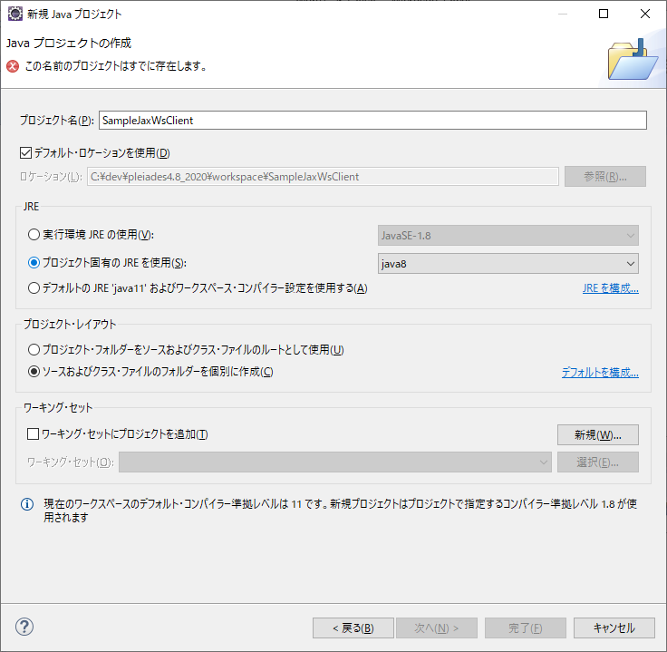

java8

9 | 外部ツールからwsimportを実行

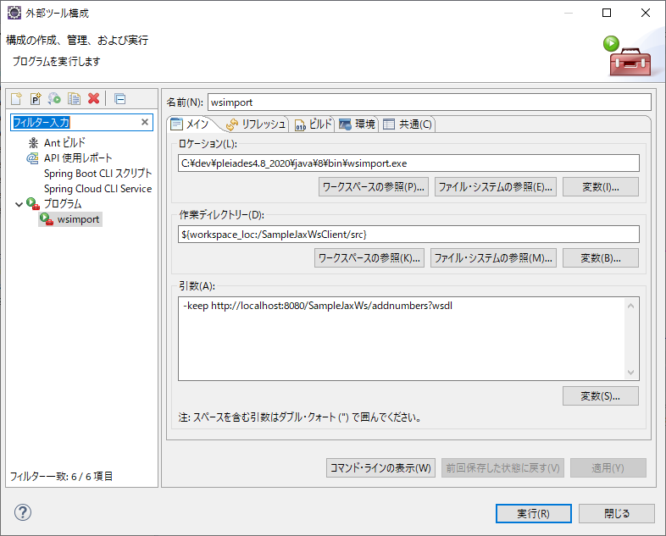

Pleiades内のjavaにWsimportツールが存在する。

実行前にサーバを起動しておく

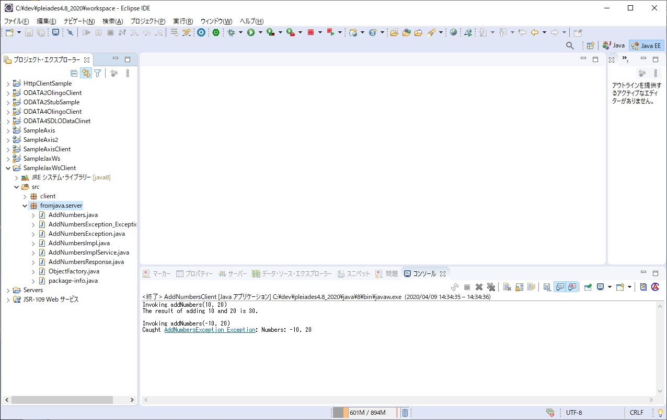

自動生成される

10 | clientクラスを呼び出すJavaを実装

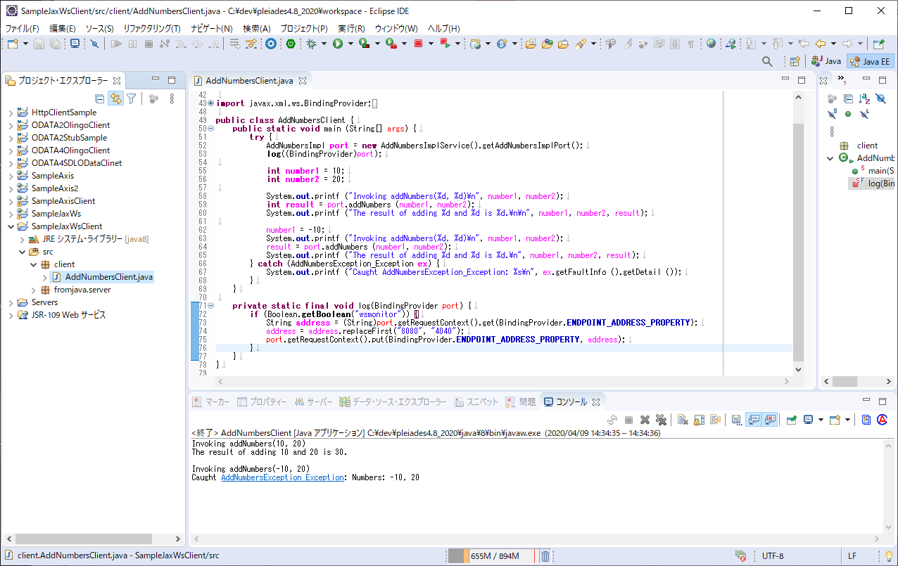

実行結果

 | ちょっと解説

 |  | jax-wsはjava6からjavaの標準に組み込まれたらしい、だがjava11では削除されている。
 |  | また、Javaの種類によって、作れるものが異なるみたい。。
 |  | 多分、以下のような感じ

 |  | Javaバージョン | Java種類 | クライアント | サービス
 |  | 5 | SE | × | × | JavaSEは「Javaの基本機能をまとめたもの」
 |  |  | EE | × | × | JavaEEは「JavaSE+拡張機能」
 |  | 6 | SE | 〇 | ×
 |  |  | EE | 〇 | 〇
 |  | 7 | SE | 〇 | ×
 |  |  | EE | 〇 | 〇
 |  | 8 | SE | 〇 | ×
 |  |  | EE | 〇 | 〇
 |  | 9 | SE | 〇 | ×
 |  |  | EE | 〇 | 〇
 |  | 10 | SE | 〇 | ×
 |  |  | EE | 〇 | 〇
 |  | 11 | SE | × | ×
 |  |  | EE | × | ×

Axis
開発環境
 | OS | Windows10 Home ６４びｔ
 | IDE | Pleiades All in One Eclipse リリース 2020-03 | https://mergedoc.osdn.jp/
 | Axis | pleiades内蔵

Axis Webサービスの実装
1 | 動的Webプロジェクトの作成
 | ファイル→新規→動的Webプロジェクト
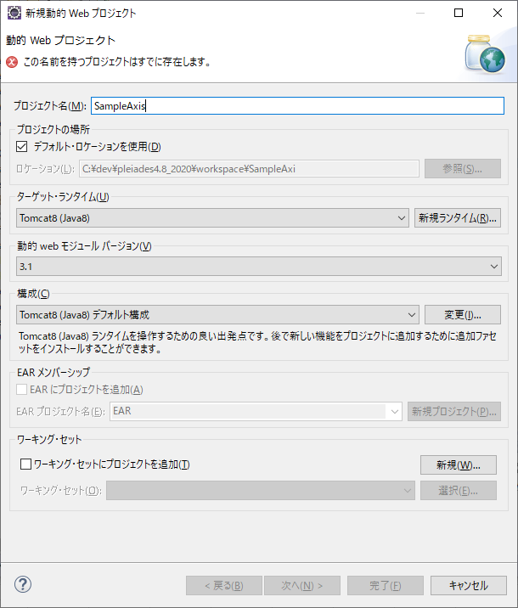

2 | Java実装
 | 以下のJavaを作成
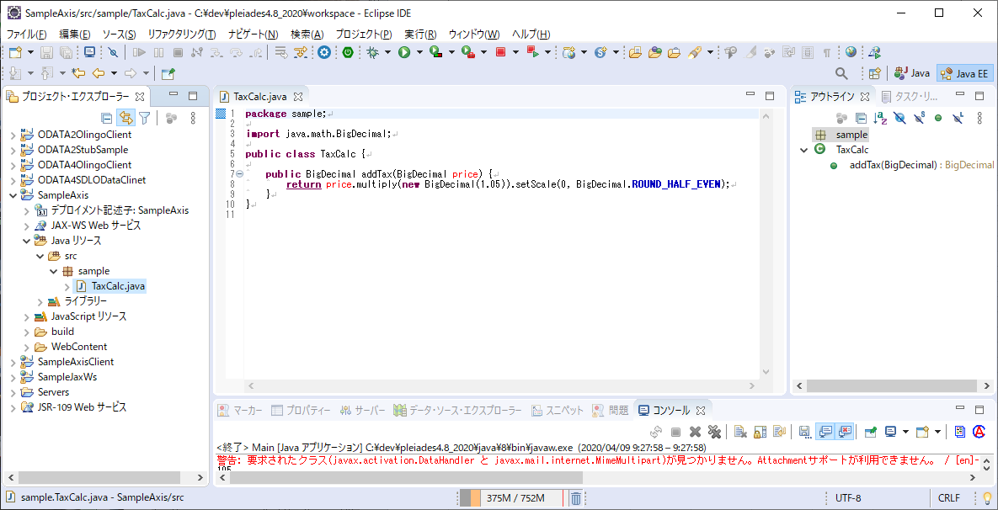

3 | サーバ追加
 | サーバ設定はJax-Wsの設定と同じ

4 | Webサービス化 及び クライアントの生成
 | 2で作成したJavaを右クリック->Webサービス>Webサービスの作成

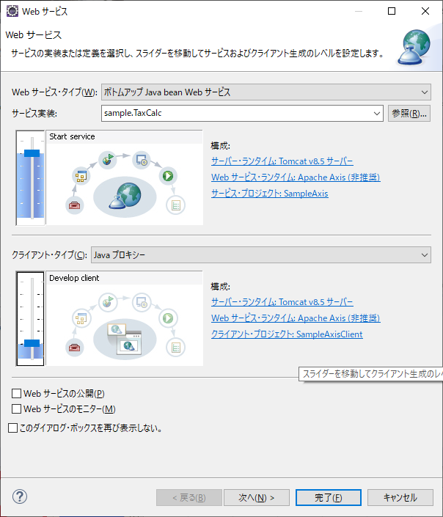

デフォルトでいいはず

スライダーを１つあげてクライアントを作成

 | 次へ
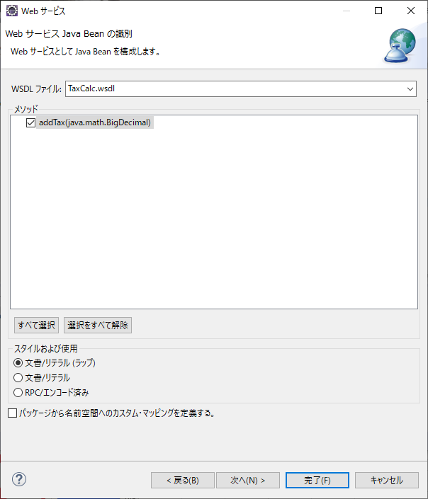

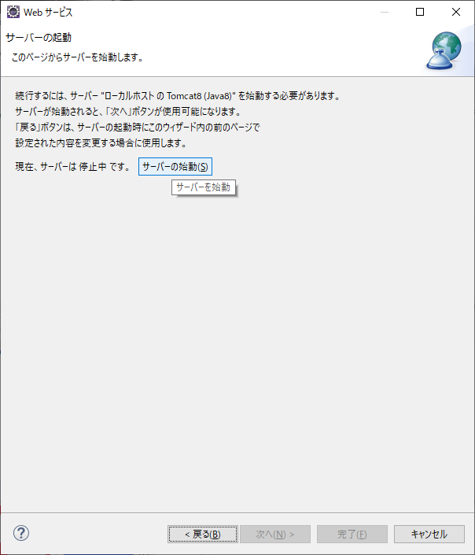

 | 以下のものが自動生成される
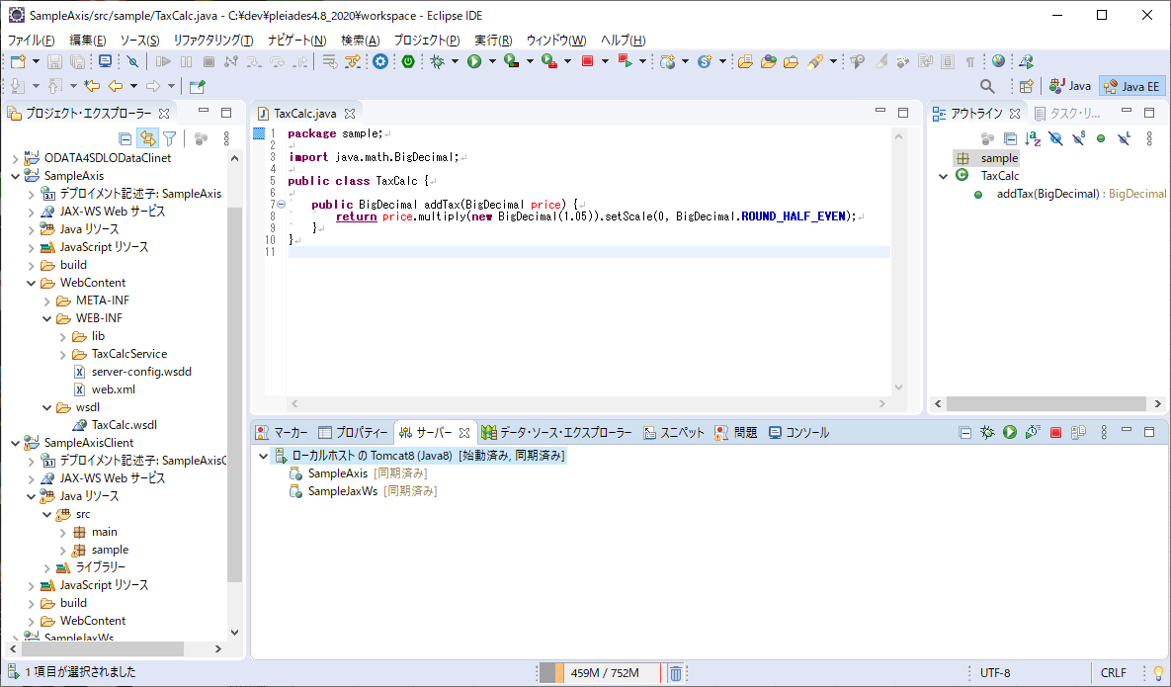

Webサービスプロジェクトにwsdl,web.xmlなどの設定が自動的に生成される

TomcatにAxisのサービスが追加される
※JaxWsは関係ないです。

クライアントのプロジェクトが自動生成される

4 | Webサービスの確認
 | 以下のURLにアクセス
 | http://localhost:8080/SampleAxis/services/TaxCalc?wsdl
 | ｗｓｄｌが生成される

5 | クライアントプロジェクトにWebサービスにアクセスするJavaを追加

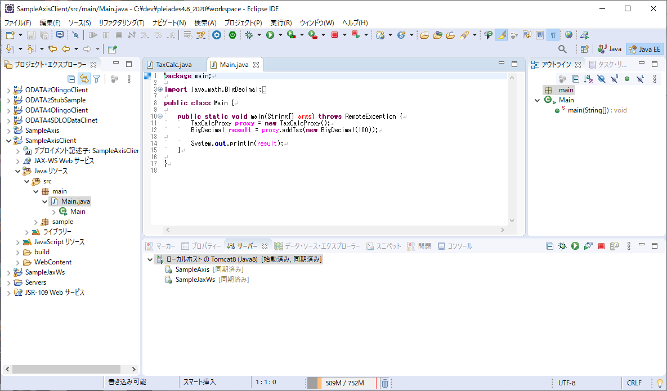

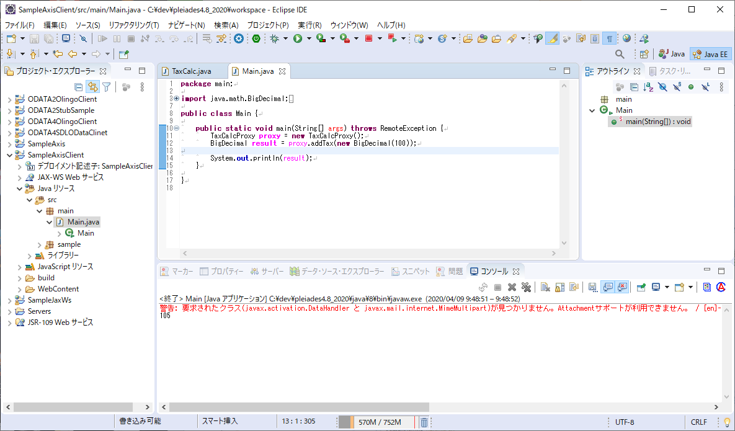

実行すると計算結果の値段が取得できる

